三维-例4.3
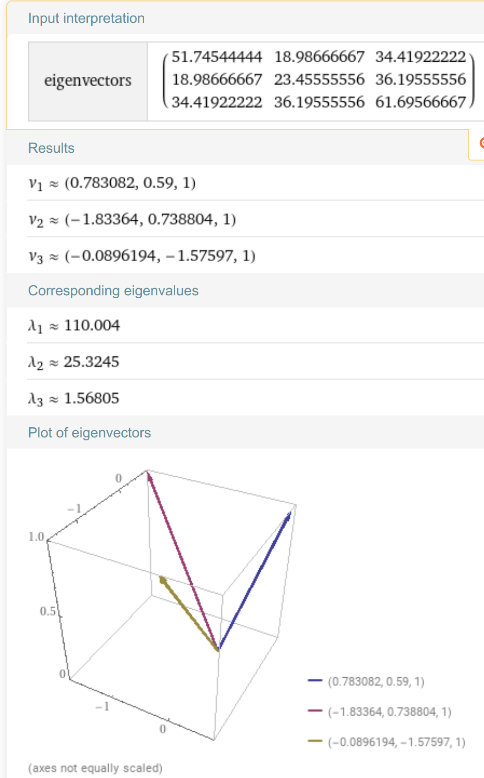
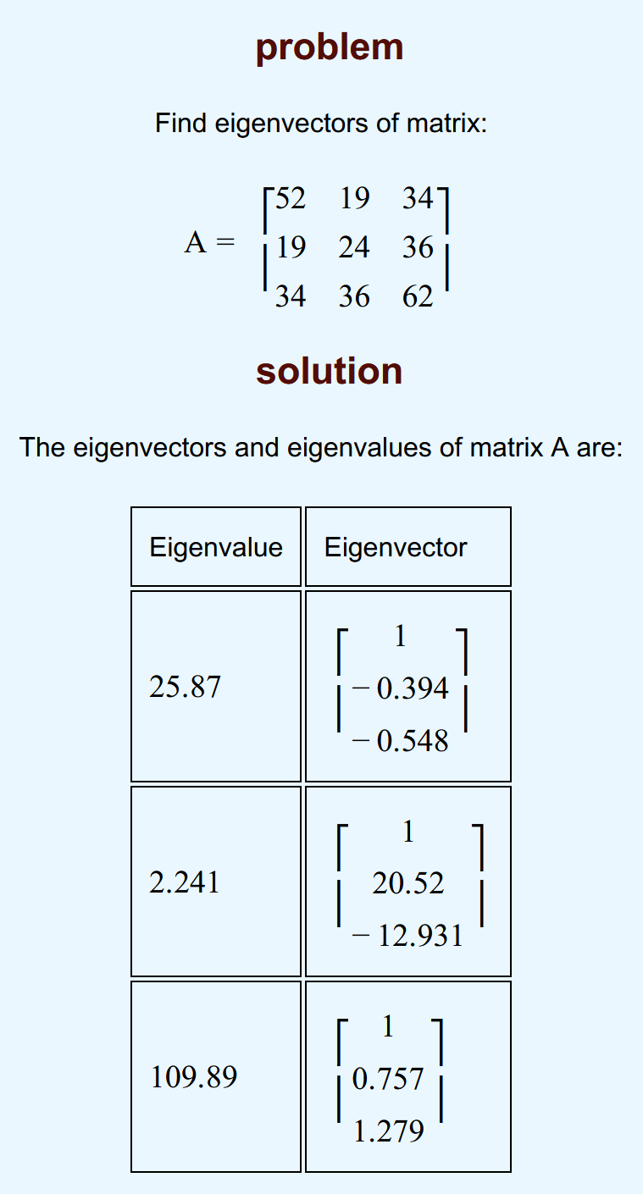
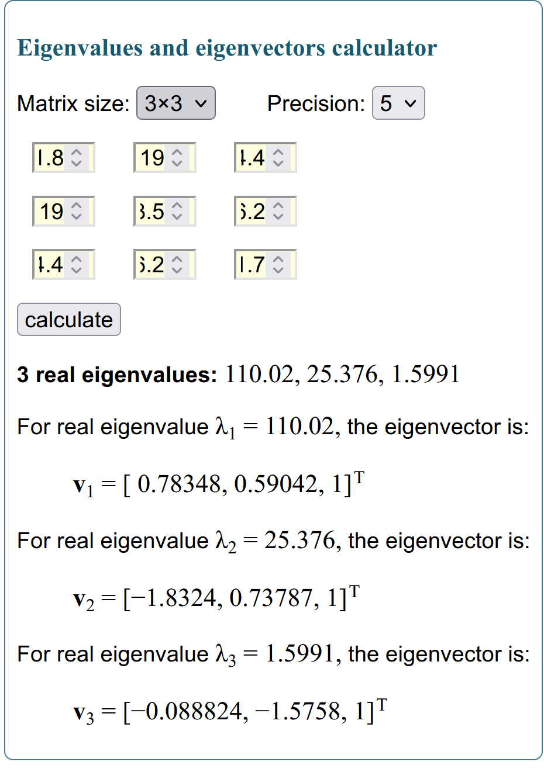
身高 | 胸围 | 体重 |  | XT |  | -11.69 | 1.31 | 1.51 | 1.01 | -4.69 | -5.09 | 10.81 | 12.01 | -1.69 | -3.49
149.5 | 69.5 | 38.5 | -11.69 | -7.8 | -12.73 | -7.8 | -0.3 | 1.2 | 10.2 | -2.8 | -2.8 | -0.8 | 4.2 | -2.8 | 1.7 | X
162.5 | 77 | 55.5 | 1.31 | -0.3 | 4.27 | -12.73 | 4.27 | -0.43 | 14.27 | -2.23 | -5.73 | -0.23 | 8.27 | -7.73 | 2.27
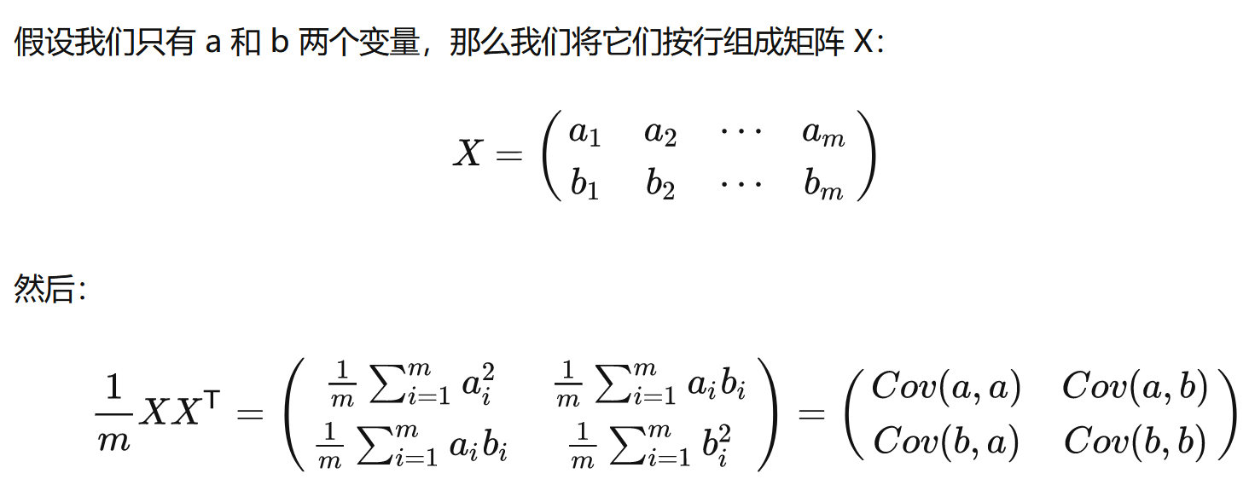
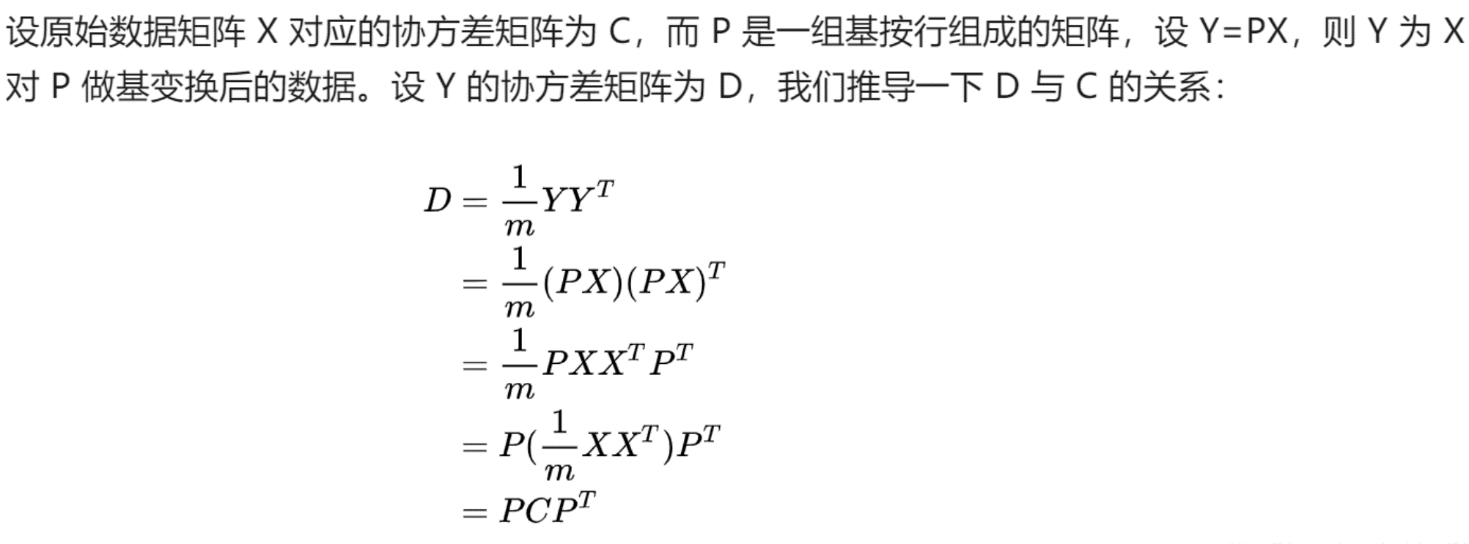
162.7 | 78.5 | 50.8 | 1.51 | 1.2 | -0.43
162.2 | 87.5 | 65.5 | 1.01 | 10.2 | 14.27
156.5 | 74.5 | 49 | -4.69 | -2.8 | -2.23
156.1 | 74.5 | 45.5 | -5.09 | -2.8 | -5.73
172 | 76.5 | 51 | 10.81 | -0.8 | -0.23
173.2 | 81.5 | 59.5 | 12.01 | 4.2 | 8.27
159.5 | 74.5 | 43.5 | -1.69 | -2.8 | -7.73
157.7 | 79 | 53.5 | -3.49 | 1.7 | 2.27
161.19 | 77.3 | 51.23
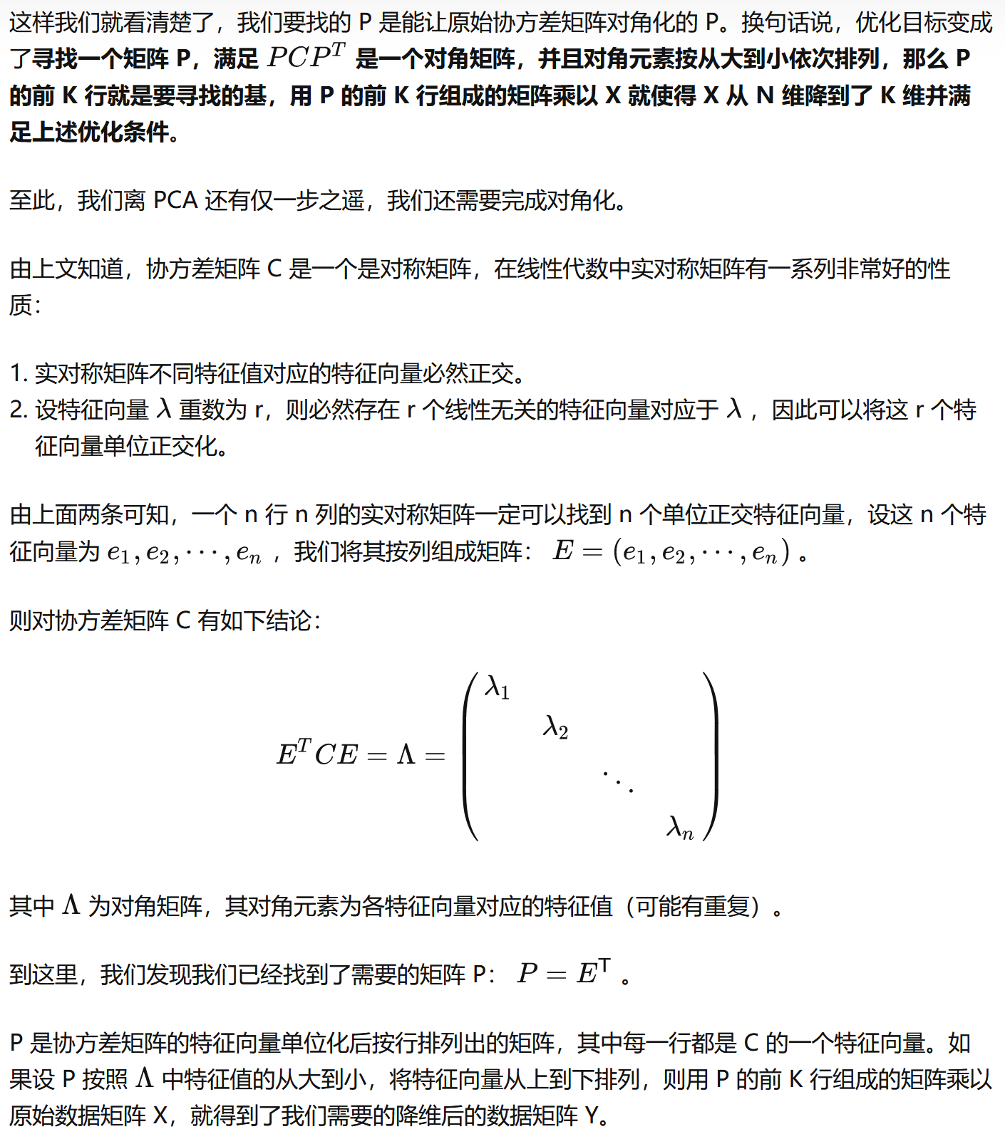
7.193430645 | 4.8430935935 | 7.8546589147 |  |  |  |  |  |  |  |  |  |  |  |  |  |  | 参考资料：
 |  |  |  |  |  |  |  |  |  |  |  |  |  |  |  |  | [1]:【机器学习】降维——PCA（非常详细） - 阿泽的文章 - 知乎 | https://zhuanlan.zhihu.com/p/77151308
 |  |  |  |  |  |  |  |  |  |  |  |  |  |  |  |  | PCA算法原理:为什么用协方差矩阵以及协方差矩阵的特征值特
 |  |  |  |  |  |  |  |  |  |  |  |  |  |  |  |  | https://blog.codinglabs.org/articles/pca-tutorial.html
∑ =C |  |  |  |  |  |  |  |  |  |  |  |  |  |  |  |  | 1) 特征降维时删除的应该是不重要的的特征，即方差较小的特征，也即不利于分类的特征。
51.75 | 18.99 | 34.42 |  |  |  |  |  |  |  |  |  |  |  |  |  |  | 2) 确定了一个重要的特征，则与之具备线性相关关系的特征就可以进行忽略了，因为一旦具备线性相关关系，则表明一个特征可以通过另外一个特征线性表达出来。
18.99 | 23.46 | 36.20
34.42 | 36.20 | 61.70

∑=C |  |  |  | Det(A−λI)=0
51.745444444 | 18.986666667 | 34.419222222
18.986666667 | 23.455555556 | 36.195555556
34.419222222 | 36.195555556 | 61.695666667
 |  |  | eigenvector计算器
λ1 | λ2 | λ3 | https://www.intmath.com/matrices-determinants/eigenvalues-eigenvectors-calculator.php
110.02 | 25.376 | 1.5991 | https://www.mathportal.org/calculators/matrices-calculators/eigenvectors-calculator.php
 |  |  | https://www.wolframalpha.com/input/?i=eigenvector+calculator
0.78348 | -1.8324 | -0.088824
0.59042 | 0.73787 | -1.5758
1 | 1 | 1

单位基
0.55928102821 | -0.82761307654 | -0.047539346128 |  | 0.55928265853 | 0.42147403071 | 0.71383650046
0.42146666753 | 0.33326285788 | -0.84338131169 |  | -0.82761358594 | 0.33326746197 | 0.45165091741
0.71384212515 | 0.45165524806 | 0.53520834604 |  | -0.047539434437 | -0.84338728894 | 0.53519891923

